상품제안서
21도 프리미엄 디퓨져 500ml x 3 SET | 상품코드: S36702

 |  |  |  |  |  |  | 02-713-8555 | www.synergygift.co.kr
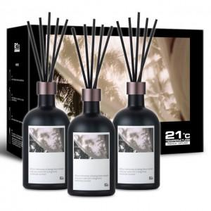

【상세/제작정보】 | <p>100개 이상 라벨지 부착 지원&nbsp;</p>

【인쇄/포장옵션】 | 라벨지부착 / 포장지포장

【공급단가】 | 수량 | 50~ | 100~ | 500~ | 1,000~ | 2,000~
*VAT별도 | 단가 | 26,590원 | 26,180원 | 25,560원 | 24,540원 | 23,520원

【상품 URL】 | https://www.synergygift.co.kr:443/src/goods_detail.php?gdno=36702

